Table 1
云南华图教育 yn.huatu.com
2021年中央特岗计划教师招聘考试岗位报名人数统计（截止6月3日18点）
州市名称 | 县区名称 | 岗位 | 学历要求 | 教师资格要求 | 招聘人数 | 报名人数 | 审核通过人数 | 竞争比
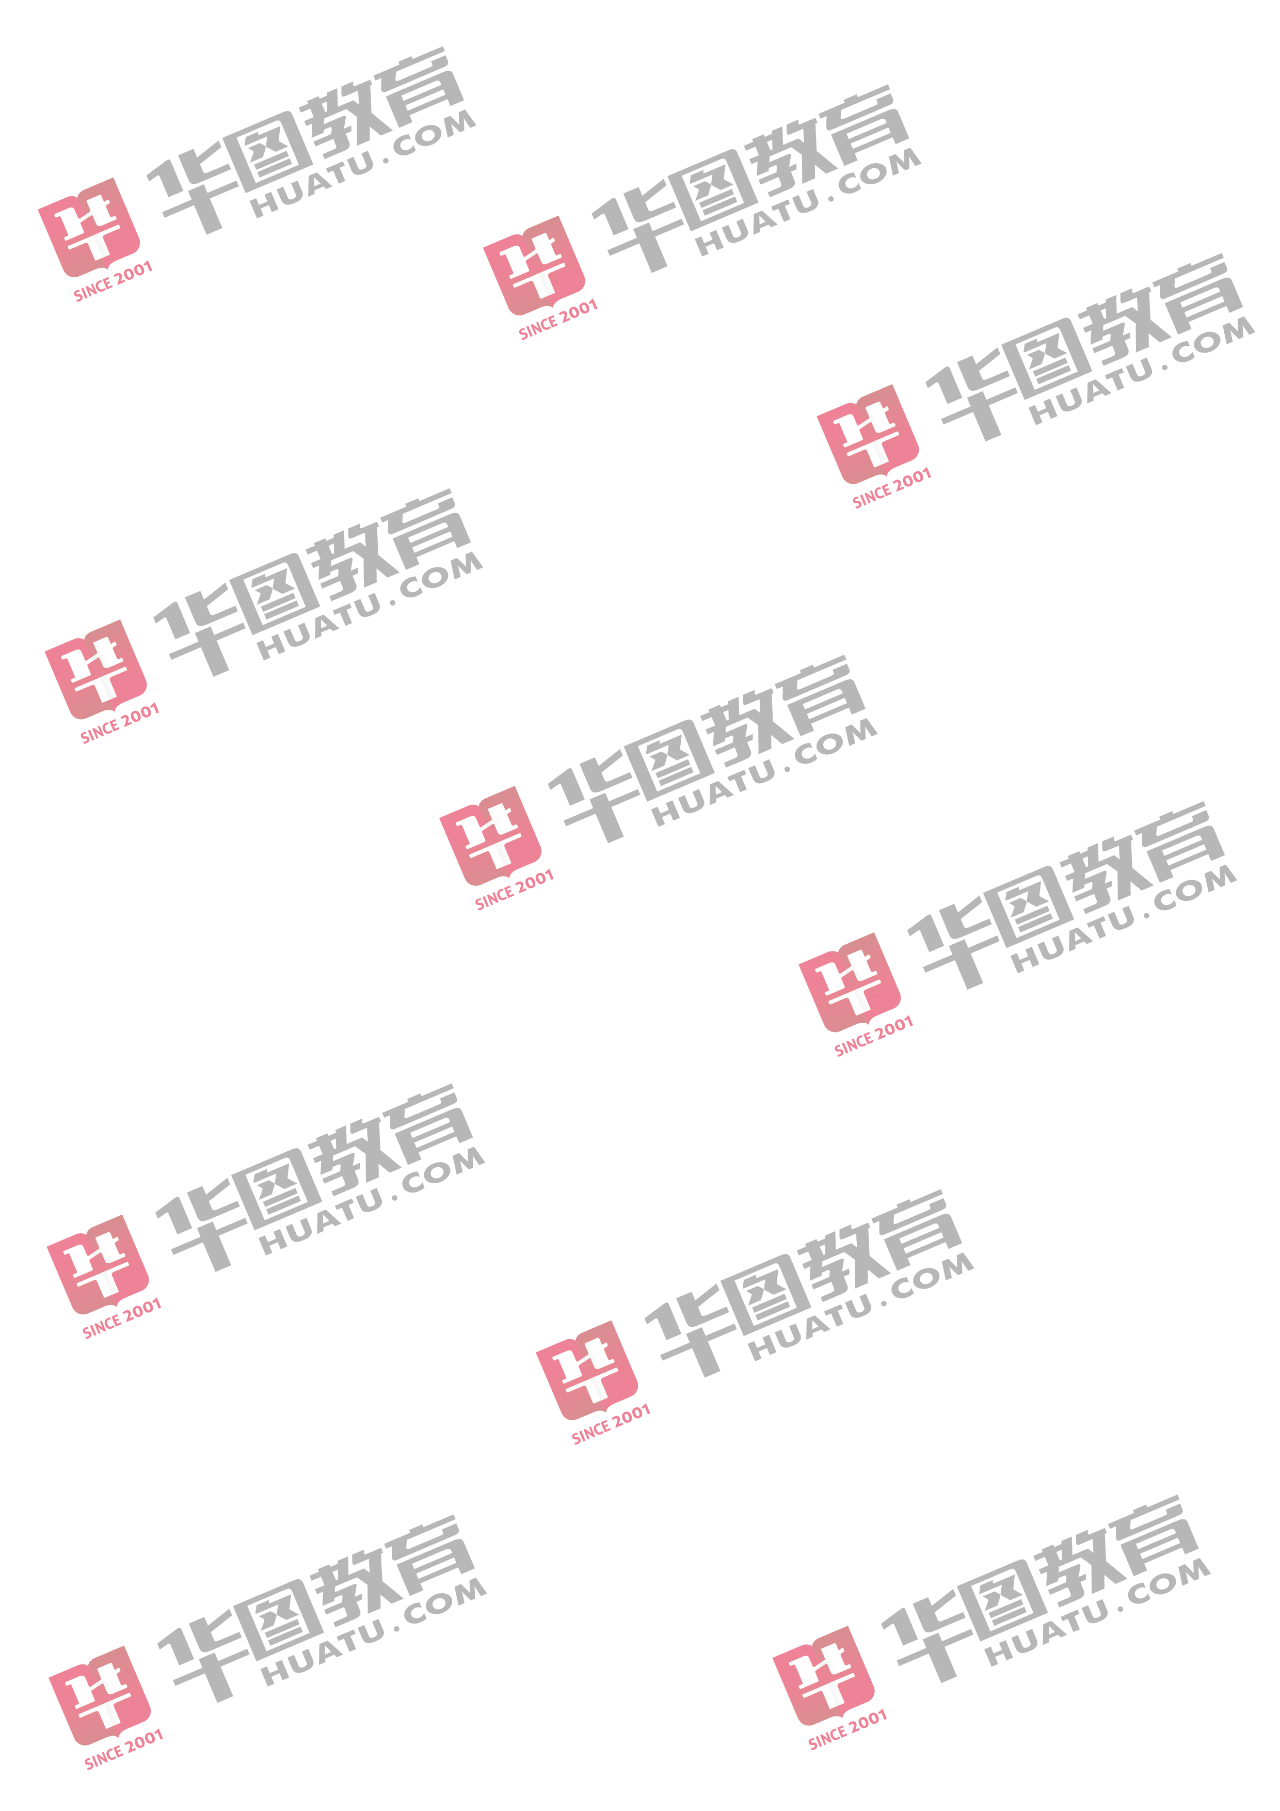
版纳州 | 勐海县 | 勐海县特岗招聘单位(小学数学) | 本科及以上 | 小学及以上 | 13 | 196 | 133 | 15
版纳州 | 勐海县 | 勐海县特岗招聘单位(小学音乐) | 本科及以上 | 小学及以上 | 2 | 16 | 10 | 8
版纳州 | 勐海县 | 勐海县特岗招聘单位(小学英语) | 本科及以上 | 小学及以上 | 3 | 17 | 8 | 6
版纳州 | 勐海县 | 勐海县特岗招聘单位(小学语文) | 本科及以上 | 小学及以上 | 12 | 253 | 194 | 21
版纳州 | 勐海县 | 勐海县特岗招聘单位(中学数学) | 本科及以上 | 初中及以上 | 2 | 13 | 10 | 7
版纳州 | 勐海县 | 勐海县特岗招聘单位(中学物理) | 本科及以上 | 初中及以上 | 2 | 10 | 5 | 5
版纳州 | 勐海县 | 勐海县特岗招聘单位(中学英语) | 本科及以上 | 初中及以上 | 2 | 4 | 2 | 2
版纳州 | 勐海县 | 勐海县特岗招聘单位(中学语文) | 本科及以上 | 初中及以上 | 2 | 23 | 13 | 12
版纳州 | 勐海县 | 勐海县特岗招聘单位(中学政治) | 本科及以上 | 初中及以上 | 2 | 27 | 24 | 14
版纳州 | 勐腊县 | 勐腊县特岗招聘单位(小学美术) | 本科及以上 | 小学及以上 | 3 | 37 | 23 | 12
版纳州 | 勐腊县 | 勐腊县特岗招聘单位(小学数学) | 本科及以上 | 小学及以上 | 10 | 137 | 105 | 14
版纳州 | 勐腊县 | 勐腊县特岗招聘单位(小学体育) | 本科及以上 | 小学及以上 | 1 | 12 | 7 | 12
版纳州 | 勐腊县 | 勐腊县特岗招聘单位(小学语文) | 本科及以上 | 小学及以上 | 7 | 139 | 103 | 20
版纳州 | 勐腊县 | 勐腊县特岗招聘单位(中学地理) | 本科及以上 | 初中及以上 | 7 | 57 | 47 | 8
版纳州 | 勐腊县 | 勐腊县特岗招聘单位(中学化学) | 本科及以上 | 初中及以上 | 3 | 62 | 49 | 21
版纳州 | 勐腊县 | 勐腊县特岗招聘单位(中学历史) | 本科及以上 | 初中及以上 | 3 | 43 | 38 | 14
版纳州 | 勐腊县 | 勐腊县特岗招聘单位(中学美术) | 本科及以上 | 初中及以上 | 4 | 54 | 39 | 14
版纳州 | 勐腊县 | 勐腊县特岗招聘单位(中学生物) | 本科及以上 | 初中及以上 | 5 | 84 | 67 | 17
版纳州 | 勐腊县 | 勐腊县特岗招聘单位(中学数学) | 本科及以上 | 初中及以上 | 10 | 66 | 47 | 7
版纳州 | 勐腊县 | 勐腊县特岗招聘单位(中学体育) | 本科及以上 | 初中及以上 | 7 | 131 | 84 | 19
版纳州 | 勐腊县 | 勐腊县特岗招聘单位(中学物理) | 本科及以上 | 初中及以上 | 3 | 11 | 10 | 4
版纳州 | 勐腊县 | 勐腊县特岗招聘单位(中学信息技术) | 本科及以上 | 初中及以上 | 1 | 17 | 12 | 17
版纳州 | 勐腊县 | 勐腊县特岗招聘单位(中学音乐) | 本科及以上 | 初中及以上 | 1 | 6 | 2 | 6
版纳州 | 勐腊县 | 勐腊县特岗招聘单位(中学英语) | 本科及以上 | 初中及以上 | 11 | 33 | 23 | 3
版纳州 | 勐腊县 | 勐腊县特岗招聘单位(中学语文) | 本科及以上 | 初中及以上 | 11 | 149 | 116 | 14
版纳州 | 勐腊县 | 勐腊县特岗招聘单位(中学政治) | 本科及以上 | 初中及以上 | 3 | 43 | 35 | 14
保山市 | 龙陵县 | 龙陵县特岗招聘单位(小学美术) | 本科及以上 | 小学及以上 | 3 | 43 | 15 | 14
保山市 | 龙陵县 | 龙陵县特岗招聘单位(小学数学) | 本科及以上 | 小学及以上 | 18 | 125 | 63 | 7
保山市 | 龙陵县 | 龙陵县特岗招聘单位(小学体育) | 本科及以上 | 小学及以上 | 3 | 41 | 27 | 14
保山市 | 龙陵县 | 龙陵县特岗招聘单位(小学信息技术) | 本科及以上 | 小学及以上 | 2 | 14 | 7 | 7
保山市 | 龙陵县 | 龙陵县特岗招聘单位(小学音乐) | 本科及以上 | 小学及以上 | 3 | 22 | 14 | 7
保山市 | 龙陵县 | 龙陵县特岗招聘单位(小学英语) | 本科及以上 | 小学及以上 | 3 | 5 | 1 | 2
保山市 | 龙陵县 | 龙陵县特岗招聘单位(小学语文) | 本科及以上 | 小学及以上 | 18 | 170 | 93 | 9
保山市 | 龙陵县 | 龙陵县特岗招聘单位(中学地理) | 本科及以上 | 初中及以上与岗位学科一致 | 3 | 17 | 11 | 6
保山市 | 龙陵县 | 龙陵县特岗招聘单位(中学化学) | 本科及以上 | 初中及以上与岗位学科一致 | 2 | 26 | 8 | 13
保山市 | 龙陵县 | 龙陵县特岗招聘单位(中学历史) | 本科及以上 | 初中及以上与岗位学科一致 | 3 | 22 | 9 | 7
保山市 | 龙陵县 | 龙陵县特岗招聘单位(中学美术) | 本科及以上 | 初中及以上与岗位学科一致 | 3 | 25 | 10 | 8
保山市 | 龙陵县 | 龙陵县特岗招聘单位(中学生物) | 本科及以上 | 初中及以上与岗位学科一致 | 2 | 18 | 6 | 9
保山市 | 龙陵县 | 龙陵县特岗招聘单位(中学数学) | 本科及以上 | 初中及以上与岗位学科一致 | 6 | 21 | 4 | 4
保山市 | 龙陵县 | 龙陵县特岗招聘单位(中学体育) | 本科及以上 | 初中及以上与岗位学科一致 | 3 | 54 | 27 | 18
保山市 | 龙陵县 | 龙陵县特岗招聘单位(中学物理) | 本科及以上 | 初中及以上与岗位学科一致 | 6 | 23 | 9 | 4
保山市 | 龙陵县 | 龙陵县特岗招聘单位(中学信息技术) | 本科及以上 | 初中及以上与岗位学科一致 | 2 | 17 | 3 | 9
保山市 | 龙陵县 | 龙陵县特岗招聘单位(中学英语) | 本科及以上 | 初中及以上与岗位学科一致 | 7 | 15 | 5 | 2
保山市 | 龙陵县 | 龙陵县特岗招聘单位(中学语文) | 本科及以上 | 初中及以上与岗位学科一致 | 9 | 63 | 20 | 7
保山市 | 龙陵县 | 龙陵县特岗招聘单位(中学政治) | 本科及以上 | 初中及以上与岗位学科一致 | 4 | 47 | 18 | 12
保山市 | 隆阳区 | 隆阳区特岗招聘单位(小学美术) | 本科及以上 | 小学及以上 | 13 | 290 | 116 | 22
保山市 | 隆阳区 | 隆阳区特岗招聘单位(小学数学) | 本科及以上 | 小学及以上 | 26 | 487 | 201 | 19
保山市 | 隆阳区 | 隆阳区特岗招聘单位(小学体育) | 本科及以上 | 小学及以上 | 11 | 231 | 112 | 21
保山市 | 隆阳区 | 隆阳区特岗招聘单位(小学信息技术) | 本科及以上 | 小学及以上 | 4 | 104 | 34 | 26
保山市 | 隆阳区 | 隆阳区特岗招聘单位(小学音乐) | 本科及以上 | 小学及以上 | 11 | 124 | 65 | 11
保山市 | 隆阳区 | 隆阳区特岗招聘单位(小学英语) | 本科及以上 | 小学及以上 | 28 | 112 | 41 | 4
保山市 | 隆阳区 | 隆阳区特岗招聘单位(小学语文) | 本科及以上 | 小学及以上 | 27 | 679 | 385 | 25
保山市 | 隆阳区 | 隆阳区特岗招聘单位(中学地理) | 本科及以上 | 初中及以上 | 2 | 22 | 10 | 11
保山市 | 隆阳区 | 隆阳区特岗招聘单位(中学化学) | 本科及以上 | 初中及以上 | 2 | 58 | 37 | 29
保山市 | 隆阳区 | 隆阳区特岗招聘单位(中学美术) | 本科及以上 | 初中及以上 | 2 | 54 | 34 | 27
保山市 | 隆阳区 | 隆阳区特岗招聘单位(中学生物) | 本科及以上 | 初中及以上 | 2 | 51 | 33 | 26
保山市 | 隆阳区 | 隆阳区特岗招聘单位(中学数学) | 本科及以上 | 初中及以上 | 3 | 29 | 13 | 10
保山市 | 隆阳区 | 隆阳区特岗招聘单位(中学体育) | 本科及以上 | 初中及以上 | 2 | 36 | 21 | 18
保山市 | 隆阳区 | 隆阳区特岗招聘单位(中学物理) | 本科及以上 | 初中及以上 | 4 | 36 | 25 | 9
保山市 | 隆阳区 | 隆阳区特岗招聘单位(中学英语) | 本科及以上 | 初中及以上 | 6 | 31 | 16 | 5
保山市 | 隆阳区 | 隆阳区特岗招聘单位(中学语文) | 本科及以上 | 初中及以上 | 3 | 70 | 38 | 23
保山市 | 隆阳区 | 隆阳区特岗招聘单位(中学政治) | 本科及以上 | 初中及以上 | 4 | 113 | 86 | 28
保山市 | 施甸县 | 施甸县特岗招聘单位(小学美术) | 本科及以上 | 小学及以上 | 2 | 36 | 20 | 18
保山市 | 施甸县 | 施甸县特岗招聘单位(小学数学) | 本科及以上 | 小学及以上 | 10 | 84 | 28 | 8
保山市 | 施甸县 | 施甸县特岗招聘单位(小学体育) | 本科及以上 | 小学及以上 | 4 | 66 | 54 | 17
保山市 | 施甸县 | 施甸县特岗招聘单位(小学信息技术) | 本科及以上 | 小学及以上 | 2 | 41 | 25 | 21
保山市 | 施甸县 | 施甸县特岗招聘单位(小学音乐) | 本科及以上 | 小学及以上 | 2 | 14 | 9 | 7
保山市 | 施甸县 | 施甸县特岗招聘单位(小学英语) | 本科及以上 | 小学及以上 | 10 | 31 | 23 | 3
保山市 | 施甸县 | 施甸县特岗招聘单位(小学语文) | 本科及以上 | 小学及以上 | 10 | 192 | 111 | 19
保山市 | 腾冲市 | 腾冲市特岗招聘单位岗位1(中学英语) | 本科及以上 | 初中及以上 | 1 | 6 | 2 | 6
保山市 | 腾冲市 | 腾冲市特岗招聘单位岗位10(小学音乐) | 本科及以上 | 小学及以上 | 3 | 29 | 12 | 10
保山市 | 腾冲市 | 腾冲市特岗招聘单位岗位11(小学体育) | 本科及以上 | 小学及以上 | 2 | 33 | 12 | 17
保山市 | 腾冲市 | 腾冲市特岗招聘单位岗位2(中学化学) | 本科及以上 | 初中及以上 | 1 | 23 | 11 | 23
保山市 | 腾冲市 | 腾冲市特岗招聘单位岗位3(中学生物) | 本科及以上 | 初中及以上 | 1 | 21 | 13 | 21
保山市 | 腾冲市 | 腾冲市特岗招聘单位岗位4(中学历史) | 本科及以上 | 初中及以上 | 1 | 26 | 9 | 26
保山市 | 腾冲市 | 腾冲市特岗招聘单位岗位5(中学地理) | 本科及以上 | 初中及以上 | 2 | 21 | 14 | 11
保山市 | 腾冲市 | 腾冲市特岗招聘单位岗位6(中学美术) | 本科及以上 | 初中及以上 | 1 | 27 | 12 | 27
保山市 | 腾冲市 | 腾冲市特岗招聘单位岗位7(小学语文) | 本科及以上 | 小学及以上 | 10 | 321 | 188 | 32
保山市 | 腾冲市 | 腾冲市特岗招聘单位岗位8(小学数学) | 本科及以上 | 小学及以上 | 9 | 172 | 84 | 19
保山市 | 腾冲市 | 腾冲市特岗招聘单位岗位9(小学英语) | 本科及以上 | 小学及以上 | 9 | 47 | 30 | 5
大理州 | 宾川县 | 宾川县特岗招聘单位(小学数学) | 本科及以上 | 小学及以上与岗位学科一致 | 7 | 98 | 69 | 14
大理州 | 宾川县 | 宾川县特岗招聘单位(小学音乐) | 本科及以上 | 小学及以上与岗位学科一致 | 1 | 5 | 3 | 5
大理州 | 宾川县 | 宾川县特岗招聘单位(小学语文) | 本科及以上 | 小学及以上与岗位学科一致 | 7 | 177 | 144 | 25
大理州 | 宾川县 | 宾川县特岗招聘单位(中学地理) | 本科及以上 | 初中及以上与岗位学科一致 | 1 | 12 | 10 | 12
大理州 | 宾川县 | 宾川县特岗招聘单位(中学化学) | 本科及以上 | 初中及以上与岗位学科一致 | 1 | 42 | 29 | 42
大理州 | 宾川县 | 宾川县特岗招聘单位(中学美术) | 本科及以上 | 初中及以上与岗位学科一致 | 1 | 9 | 7 | 9
大理州 | 宾川县 | 宾川县特岗招聘单位(中学音乐) | 本科及以上 | 初中及以上与岗位学科一致 | 1 | 5 | 5 | 5
大理州 | 宾川县 | 宾川县特岗招聘单位(中学英语) | 本科及以上 | 初中及以上与岗位学科一致 | 2 | 19 | 13 | 10
大理州 | 洱源县 | 洱源县特岗招聘单位(小学数学) | 本科及以上 | 小学及以上与岗位学科一致 | 3 | 35 | 19 | 12
大理州 | 洱源县 | 洱源县特岗招聘单位(小学语文) | 本科及以上 | 小学及以上与岗位学科一致 | 2 | 46 | 27 | 23
大理州 | 洱源县 | 洱源县特岗招聘单位(中学地理) | 本科及以上 | 初中及以上与岗位学科一致 | 2 | 16 | 6 | 8
大理州 | 剑川县 | 剑川县特岗招聘单位(中学数学) | 本科及以上 | 初中及以上与岗位学科一致 | 1 | 11 | 8 | 11
大理州 | 剑川县 | 剑川县特岗招聘单位(中学英语) | 本科及以上 | 初中及以上与岗位学科一致 | 2 | 14 | 9 | 7
大理州 | 弥渡县 | 弥渡县特岗招聘单位(小学美术) | 本科及以上 | 小学及以上与岗位学科一致 | 1 | 11 | 7 | 11
大理州 | 弥渡县 | 弥渡县特岗招聘单位(小学音乐) | 本科及以上 | 小学及以上与岗位学科一致 | 3 | 21 | 13 | 7
大理州 | 弥渡县 | 弥渡县特岗招聘单位(小学英语) | 本科及以上 | 小学及以上与岗位学科一致 | 2 | 10 | 6 | 5
大理州 | 弥渡县 | 弥渡县特岗招聘单位(只招男生)(小学数学) | 本科及以上 | 初中及以上与岗位学科一致 | 4 | 23 | 15 | 6
大理州 | 弥渡县 | 弥渡县特岗招聘单位(只招男生)(小学语文) | 本科及以上 | 小学及以上与岗位学科一致 | 5 | 57 | 39 | 11
大理州 | 弥渡县 | 弥渡县特岗招聘单位(只招女生)(小学数学) | 本科及以上 | 小学及以上与岗位学科一致 | 4 | 55 | 30 | 14
大理州 | 弥渡县 | 弥渡县特岗招聘单位(只招女生)(小学语文) | 本科及以上 | 小学及以上与岗位学科一致 | 5 | 169 | 117 | 34
大理州 | 弥渡县 | 弥渡县特岗招聘单位(中学地理) | 本科及以上 | 初中及以上与岗位学科一致 | 1 | 11 | 4 | 11
...

